Use_Case
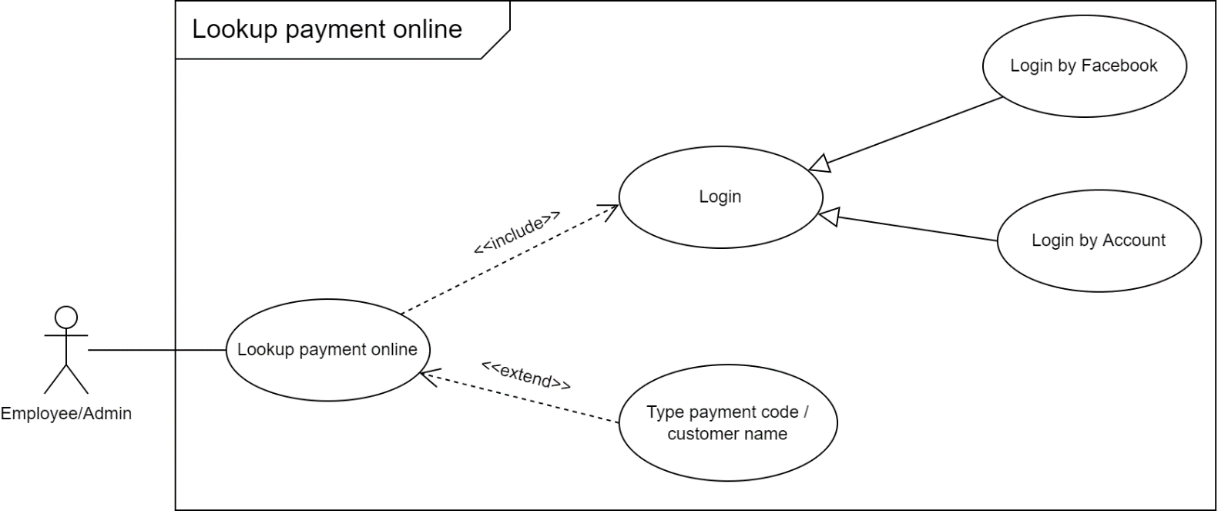
99.5 Màn hình xem chi tiết giỏ hàng - thanh toán

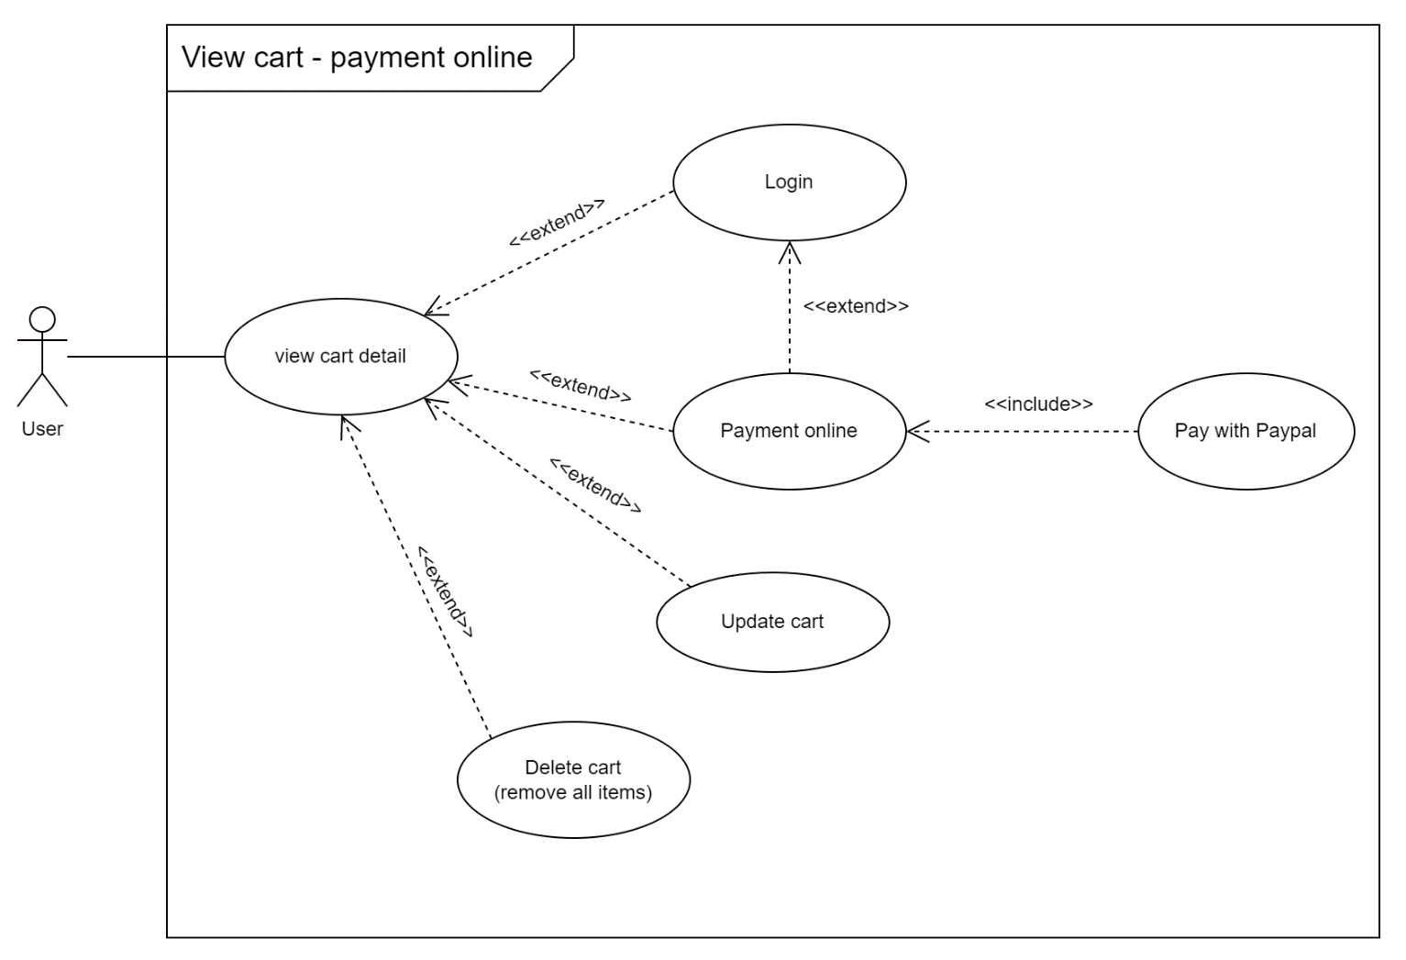

6.12.1.4 Màn hình tra cứu hóa đơn online
**Note: Màn hình tra cứu hiện tại chỉ hiển thị thông tin tra cứu, không truy cập vào chi tiết thông tin đơn hàng thanh toán/khách hàng

Class_Diagram
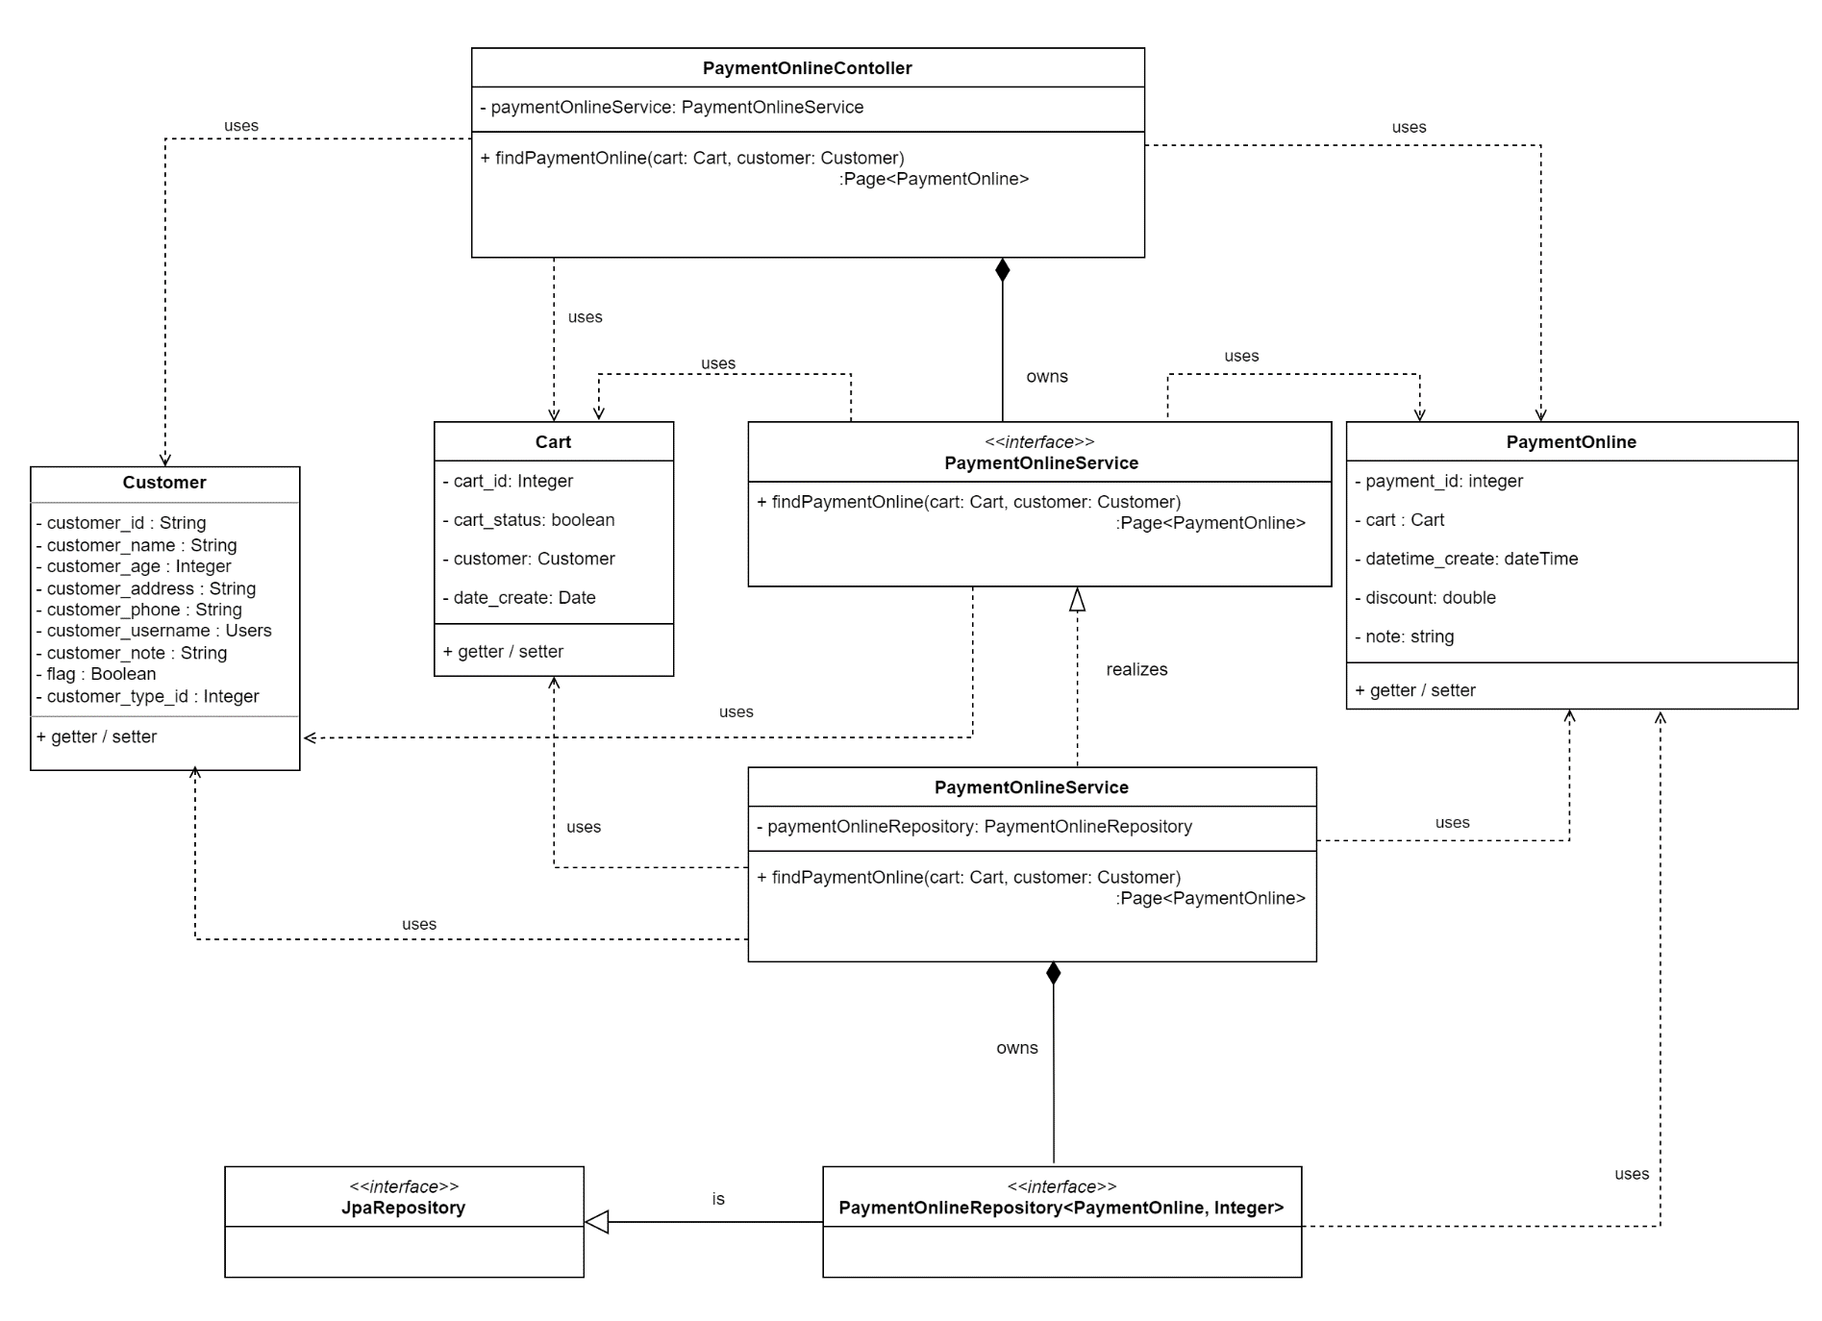
99.5 Màn hình xem chi tiết giỏ hàng

99.5 Màn hình thanh toán
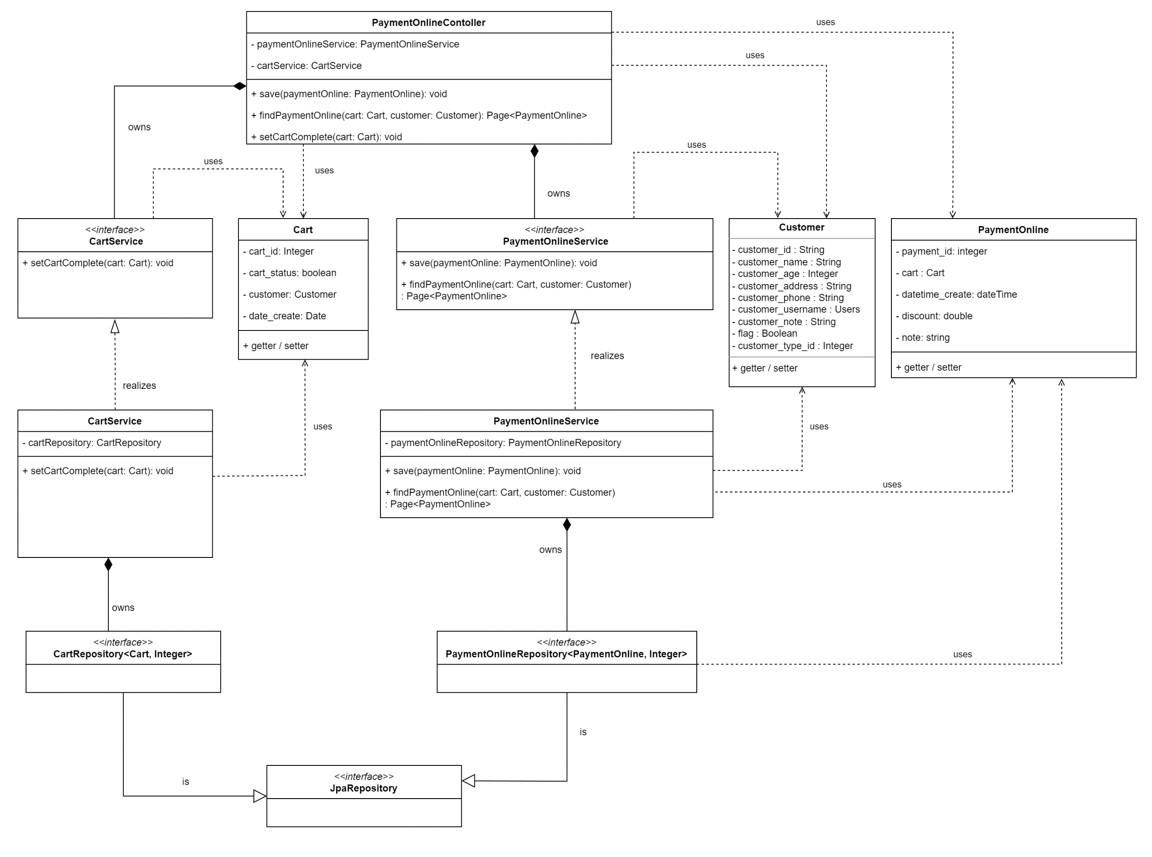

6.12.1.4 Màn hình tra cứu hóa đơn online

